Introdução
Bem vindo a este material totalmente GRATUITO.

O seu propósito é auxiliar você empresário a alcançar seus objetivos, e alavancar sua empresa através de ferramentas auxiliares de gestão.


Antes, uma pequena dica!

Algumas colunas possuem dicas ou informações que auxiliam no seu entendimento. Basta parar o cursor do mouse sobre as células que possuem setinha vermelha no canto superior direito. Como este:

Depois de ler as instruções, clique aqui para acessar a planilha na integra

Tutorial
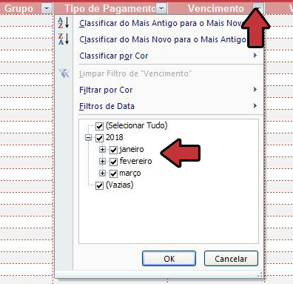
 | Esta planilha conta com filtros, basta clicar no botão (como o da imagem ao lado) em cada coluna e selecionar os filtros como desejar.

Menu de Navegação

Tutorial

Despesas
Receitas

Saldo

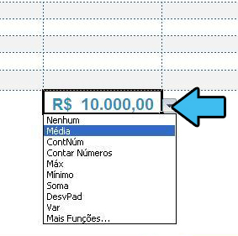
 | Você também pode selecionar como seus dados serão calculados no final. Basta clicar no botão (como o da imagem) e definir a unidade

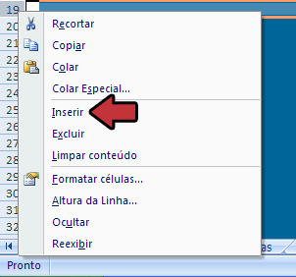
 | Caso terminem as linhas, não se preocupe, basta clicar com o botão direito do mouse no número da última célula antes da linha de totais e depois clicar em inserir

Despesas
 | Despesas

Menu de Navegação | Data de lançamento | Descrição | Grupo | Tipo de Pagamento | Vencimento | Valor | Situação
 | 2018-04-10 | ALUGUEL BARRACÃO | ALUGUEL | AVISTA | 2018-04-10 | R$ 1,650.00 | PAGO
 | 2018-05-10 | IBRAIM AUTO PEÇAS | FORNECEDOR | APRAZO | 2018-05-20 | R$ 5,000.00 | PAGO
Tutorial
 | 2018-03-02 | CPFL PAULISTA | ENERGIA | APRAZO | 2018-03-20 | R$ 400.00 | PAGO
 | 2018-03-04 | NET INFORMÁTICA | INTERNET | AVISTA | 2018-03-20 | R$ 180.00 | ABERTO
Despesas
 | 2018-03-01 | JUAREZ DISTRIBUIDOR | FORNECEDOR | APRAZO | 2018-04-20 | R$ 3,000.00 | ABERTO
Receitas
 | 2018-03-01 | SALÁRIO PEDRO MECÂNICO | SALÁRIO FUNCIONÁRIO | APRAZO | 2018-04-07 | R$ 10,000.00 | ABERTO

Saldo

 | Total |  |  |  |  | R$ 20,230.00

Receitas
 | Receitas

Menu de Navegação | Data de lançamento | Número Referência | Descrição | Grupo | Tipo de Pagamento | Vencimento | Valor | Situação
 | 2018-03-04 | 1 | ANTONIO CESAR | OUTRAS RECEITAS | AVISTA | 2018-03-20 | R$ 1,200.00 | RECEBIDO
 | 2018-03-02 | 105 | FELIPE CARDOSO | VENDAS | APRAZO | 2018-03-20 | R$ 6,000.00 | ABERTO
Tutorial
 | 2018-03-01 | 130 | MÁRCIO RODRIGUES | VENDAS | CARTÃO DÉBITO | 2018-04-07 | R$ 5,000.00 | RECEBIDO
 | 2018-04-10 | 200 | JUNIOR MALTA | VENDAS | CARTÃO CRÉDITO | 2018-04-10 | R$ 1,200.00 | ABERTO
Despesas
Receitas

Saldo

 | Total |  |  |  |  |  | R$ 13,400.00

Saldo
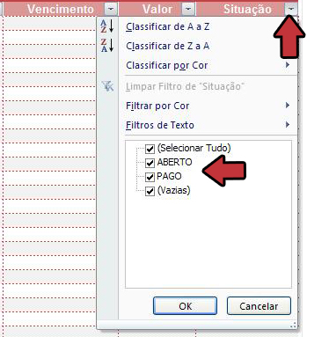
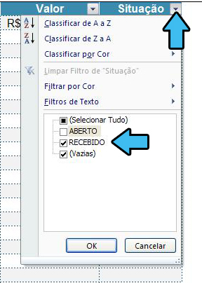
Despesas x Receita
 | Despesa | Receita
4/10/2018 | R$ 1,650.00 | R$ 1,200.00
5/10/2018 | R$ 5,000.00 | R$ 6,000.00
3/2/2018 | R$ 400.00 | R$ 5,000.00
3/4/2018 | R$ 180.00 | R$ 1,200.00
3/1/2018 | R$ 3,000.00
3/1/2018 | R$ 10,000.00
 | Saldo

Menu de Navegação

 | Despesas | Entrada | Saldo
Tutorial

Despesas
Receitas

Saldo
 | R$ 20,230.00 | R$ 13,400.00 | -R$ 6,830.00

 | Atenção! Os valores da coluna DESPESAS e ENTRADA são influenciadas pelo filtro empregado nas planilhas DESPESAS e RECEITA, ou seja, você pode escolher o saldo de uma data específica, ou o saldo de recebimentos PAGOS e ABERTOS

